M.O
PLANILHA ORÇAMENTÁRIA - ANEXO 1
 | CUSTO MENSAL | SALÁRIOS | VL. HR. | HR/MÊS | TOTAL | TOTAL
A | MÃO-DE-OBRA |  |  |  | 1 | 1
1 | Supervisor | 4,000.00 | 18.18 | 60.00 | 1,090.91 | 1,090.91
2 | Sobreaviso 33,33%
3 | Horas Extras 60% - Analista I (1) - média |  |  |  |  | - | das 18hs às 00hs
4 | Horas Extras 100% - Analista I (1) - média |  |  |  | - | - | domingos e feriados
5 | Descanso Semanal Remunerado - DSR - Técnico I (1) - Analista |  |  |  | - | - | das 22hs às 05hs | 10*3
6 | Ad. Noturno 25% - Técnico I (1) - média |  |  |  | - | - | das 22hs às 05hs
1 | Líder | 3,300.00 | 15.00 | 310.00 | 4,650.00 | 4,650.00
2 | Sobreaviso 33,33%
3 | Horas Extras 60% - Analista I (1) - média |  |  |  | - | - | das 18hs às 00hs | 80
4 | Horas Extras 100% - Analista I (1) - média |  |  |  | - | - | domingos e feriados
5 | Descanso Semanal Remunerado - DSR - Técnico I (1) - Analista |  |  |  | - | - | das 22hs às 05hs
6 | Ad. Noturno 25% - Técnico I (1) - média |  |  |  | - | - | das 22hs às 05hs
1 | Técnico | 5,400.00 | 24.55 | 310.00 | 7,609.09 | 7,609.09
2 | Sobreaviso 33,33%
3 | Horas Extras 60% - Analista I (1) - média |  |  |  | - | - | das 18hs às 00hs
4 | Horas Extras 100% - Analista I (1) - média |  |  |  | - | - | domingos e feriados
5 | Descanso Semanal Remunerado - DSR - Técnico I (1) - Analista |  |  |  | - | - | das 22hs às 05hs
6 | Ad. Noturno 25% - Técnico I (1) - média |  |  |  | - | - | das 22hs às 05hs
 | Total (1+....+5) |  |  |  |  | 13,350.00
B | ENCARGOS SOCIAL |  |  |  | - | 9,531.90
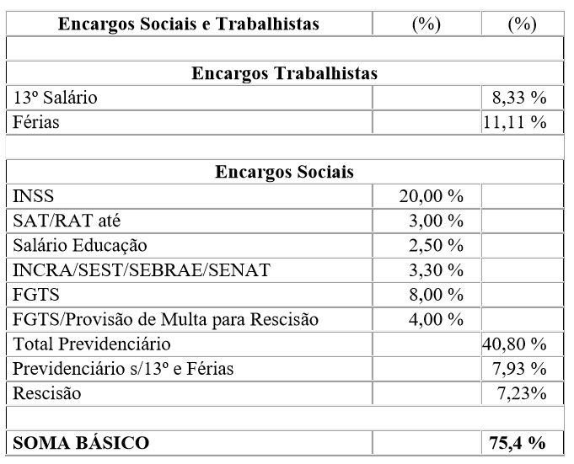
 | CUSTO MENSAL | INDICE % |  |  | TOTAL | TOTAL
 | GRUPO A | 40.80% |  |  | - | 4,912.80
7 | INSS | 20.00% |  |  | - | 2,670.00
8 | SEGURO ACIDENTE DE TRABALHO - SAT/RAT | 3.00% |  |  | - | 400.50
9 | SALÁRIO EDUCAÇÃO | 2.50% |  |  | - | 333.75
10 | SESI OU SESC | 1.50% |  |  | - | 200.25
11 | SENAI OU SENAC | 1.00% |  |  | - | 133.50
12 | SEBRAE | 0.60% |  |  | - | 80.10
13 | INCRA | 0.20% |  |  | - | 26.70
14 | FGTS | 8.00% |  |  | - | 1,068.00
15 | Multa FGTS 50% | 4.00% |  |  | - | 534.00
 | GRUPO B | 34.60% |  |  | - | 4,619.10
16 | Férias 1/12 avos | 8.33% |  |  | - | 1,112.06
17 | 1/3 s/Férias | 2.78% |  |  | - | 371.13
18 | 13º Salario 1/12 avos | 8.33% |  |  | - | 1,112.06
19 | Encargos Sociais s/Férias e 13º Salario (36,80%) | 7.93% |  |  | - | 1,058.66
20 | Rescisão | 7.23% |  |  | - | 965.21
 | TOTAL (A+B) REMUNERAÇÃO + ENC. SOCIAIS |  |  |  | - | 22,881.90
C | OUTROS CUSTOS |  |  |  |  | 9,787.36
21 | Uniformes (Camisa: 5x R$ 22,50 + Calça: 3x R$ 36,50) | 0.61 | dias | 45.00 |  | 164.22
22 | Vale Transporte (R$ 7,20 x 21 dias) | 7.20 | dias | 45.00 |  | 1,944.00
23 | Vale Refeição (R$ 18,00 x 21 dias) | 19.00 | dias | 45.00 |  | 5,130.00
24 | Plano de Saúde 50% | 7.83 | dias | 45.00 |  | 2,115.00
25 | Seguro de Vida em Grupo | 0.18 | dias | 45.00 |  | 49.14
26 | Deslocamento | 1.10 | km | 350.00 |  | 385.00
 | TOTAL (A+B+C) REM.+ ENC. SOCIAIS+O.CUSTOS |  |  |  | - | 32,669.26
D | IMPOSTOS E ML |  |  |  |  | 15,952.40
37 | IRPJ 4,80% | 0.0480 | - |  | - | 1,568.12
38 | ADIC. IRPJ 2,50% (previsão) | 0.0250 |  |  | - | 816.73
39 | CSSLL 2,88% | 0.0288 | 0 |  | - | 940.87
40 | ISSQN 5,00% | 0.0500 | 0 |  | - | 1,633.46
41 | PIS/COFINS 3,65% | 0.0365 | 0 |  | - | 1,192.43
42 | Taxa de Administração 10% | 0.1000 | 0 |  | - | 3,266.93
43 | Margem de Lucro 20% | 0.2000 | 0 |  | - | 6,533.85
 | TOTAL FINAL DE VENDA |  |  |  | - | 48,621.66

 |  |  |  | MATERIAL | 15% | 7,293.25

